상품제안서
애경 케라시스 퍼퓨머리 기프트3종 | 상품코드: F21119

 |  |  |  |  |  |  | 02-412-0044 | www.easy1.co.kr
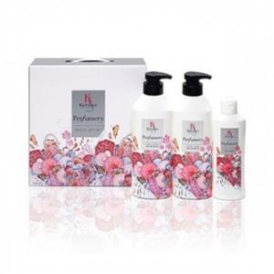

【상세/제작정보】

【인쇄/포장옵션】 | / 포장불가능

【공급단가】 | 수량 | 60~ | 100~ | 300~ | 500~ | 1,000~
*VAT별도 | 단가 | 7,960원 | 7,670원 | 7,370원 | 7,080원 | 6,900원

【상품 URL】 | https://dev.easy1.co.kr:443/src/goods_detail.php?gdno=21119

